景区房间
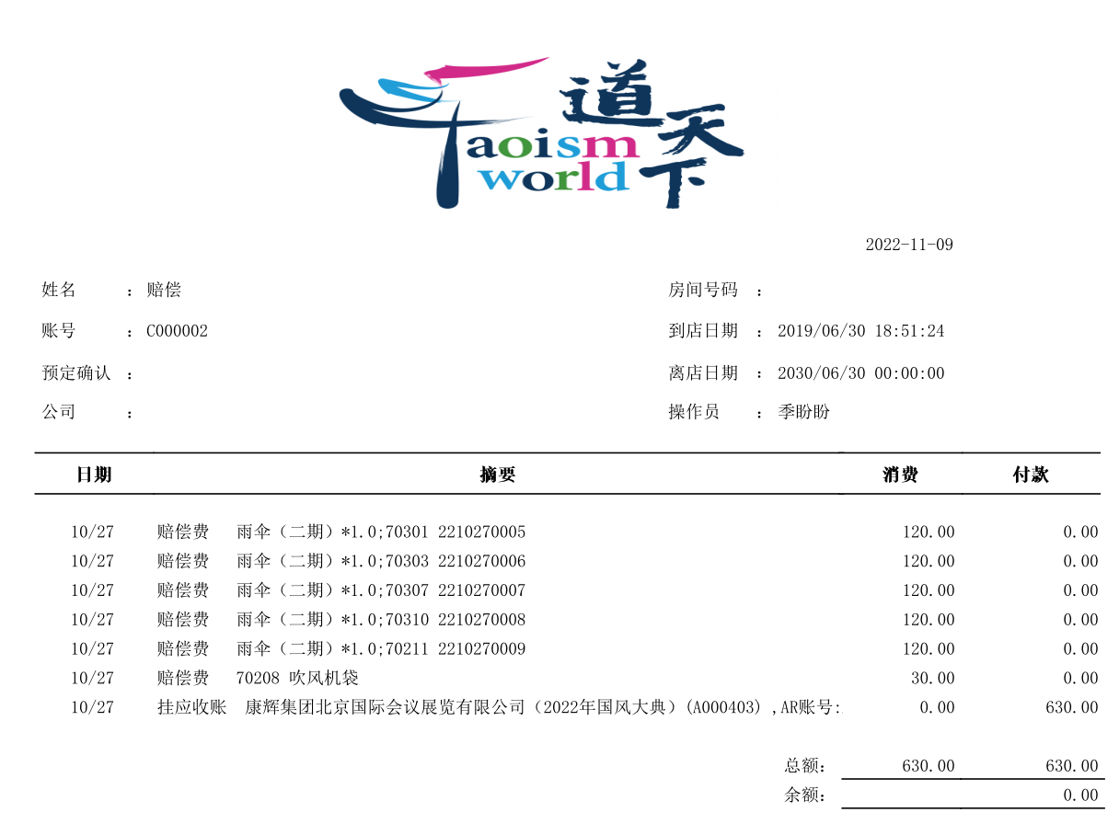

 |  |  |  |  |  |  |  |  |  |  |  |  |  | 2022-10-17

 |  |  | ： | 国风大典嘉宾用房2 |  |  |  |  | 房间号码 | ：

 |  |  | ： | G2209150391 |  |  |  |  | 到店日期 | ： | 2022/10/03 16:05:39

 |  |  | ： | 2209150062 |  |  |  |  | 离店日期 | ： | 2022/10/11 19:55:25

 |  |  | ： | 康辉集团北京国际会议展览有限公司 |  |  |  |  | 操作员 | ： | 冉金凤

日期 |  |  |  |  |  |  |  |  |  |  |  | 消费 |  |  |  | 付款

 |  |  |  |  | [安玉] 稽核房费 71211 |  |  |  |  |  |  |  | 1500.00 |  | 0.00
 |  |  |  |  | [蔡晓璐] 稽核房费 70206 |  |  |  |  |  |  |  | 1550.00 |  | 0.00
 |  |  |  |  | [蔡玉洁] 稽核房费 73102 |  |  |  |  |  |  |  | 2800.00 |  | 0.00
 |  |  |  |  | [蔡奕昇] 稽核房费 73303 |  |  |  |  |  |  |  | 1500.00 |  | 0.00
 |  |  |  |  | [陈娟娟] 稽核房费 70203 |  |  |  |  |  |  |  | 2850.00 |  | 0.00
 |  |  |  |  | [陈蒙] 稽核房费 73309 |  |  |  |  |  |  |  | 1500.00 |  | 0.00
 |  |  |  |  | [陈晓娴] 稽核房费 72301 |  |  |  |  |  |  |  | 1500.00 |  | 0.00
 |  |  |  |  | [程晓波] 稽核房费 73107 |  |  |  |  |  |  |  | 2850.00 |  | 0.00
 |  |  |  |  | [程晓波] 赔偿费 73107 |  |  |  |  |  |  |  | 120.00 |  | 0.00
 |  |  |  |  | [邓小妹] 稽核房费 71220 |  |  |  |  |  |  |  | 1500.00 |  | 0.00
 |  |  |  |  | [范津玮] 稽核房费 72313 |  |  |  |  |  |  |  | 2850.00 |  | 0.00
 |  |  |  |  | [方浩然] 稽核房费 72218 |  |  |  |  |  |  |  | 2850.00 |  | 0.00
 |  |  |  |  | [高斯佳] 稽核房费 71317 |  |  |  |  |  |  |  | 2160.00 |  | 0.00
 |  |  |  |  | [高斯佳] 迷你吧 71317 |  |  |  |  |  |  |  | 50.00 |  | 0.00
 |  |  |  |  | [葛彦彬] 稽核房费 71316 |  |  |  |  |  |  |  | 1500.00 |  | 0.00
 |  |  |  |  | [耿熹（男）] 稽核房费 72217 |  |  |  |  |  |  |  | 2160.00 |  | 0.00
 |  |  |  |  | [顾芯颖] 稽核房费 73302 |  |  |  |  |  |  |  | 1500.00 |  | 0.00
 |  |  |  |  | [顾勇] 稽核房费 71217 |  |  |  |  |  |  |  | 4150.00 |  | 0.00
 |  |  |  |  | [管赢] 稽核房费 73307 |  |  |  |  |  |  |  | 1500.00 |  | 0.00
 |  |  |  |  | [管赢] 赔偿费 73307 |  |  |  |  |  |  |  | 120.00 |  | 0.00
 |  |  |  |  | [郭舒杨] 稽核房费 71202 |  |  |  |  |  |  |  | 4150.00 |  | 0.00
 |  |  |  |  | [郭小薇] 稽核房费 72212 |  |  |  |  |  |  |  | 1500.00 |  | 0.00
 |  |  |  |  | [郭小薇] 稽核房费 73215 |  |  |  |  |  |  |  | 660.00 |  | 0.00
 |  |  |  |  | [郭雨昂] 稽核房费 71303 |  |  |  |  |  |  |  | 4150.00 |  | 0.00
 |  |  |  |  | [国风宣璐] 稽核房费 70308 |  |  |  |  |  |  |  | 0.00 |  | 0.00
 |  |  |  |  | [韩嘉楠] 稽核房费 71306 |  |  |  |  |  |  |  | 1500.00 |  | 0.00
 |  |  |  |  | [韩晶鑫] 稽核房费 70103 |  |  |  |  |  |  |  | 2850.00 |  | 0.00
 |  |  |  |  | [何伟] 稽核房费 73101 |  |  |  |  |  |  |  | 1500.00 |  | 0.00
 |  |  |  |  | [侯沂欣] 稽核房费 72219 |  |  |  |  |  |  |  | 2850.00 |  | 0.00
 |  |  |  |  | [胡慧] 稽核房费 73105 |  |  |  |  |  |  |  | 2800.00 |  | 0.00
 |  |  |  |  | [胡靖] 手工房费 72318 |  |  |  |  |  |  |  | 1550.00 |  | 0.00
 |  |  |  |  | [胡靖] 稽核房费 72318 |  |  |  |  |  |  |  | 5170.00 |  | 0.00
 |  |  |  |  | [李丁杰] 稽核房费 70312 |  |  |  |  |  |  |  | 4400.00 |  | 0.00
 |  |  |  |  | [李明阳] 稽核房费 73213 |  |  |  |  |  |  |  | 2850.00 |  | 0.00
 |  |  |  |  | [李娜] 稽核房费 70306 |  |  |  |  |  |  |  | 1500.00 |  | 0.00
 |  |  |  |  | [李文玉] 稽核房费 70311 |  |  |  |  |  |  |  | 2850.00 |  | 0.00
 |  |  |  |  | [李湘雪] 稽核房费 70303 |  |  |  |  |  |  |  | 1500.00 |  | 0.00
 |  |  |  |  | [李子璇] 稽核房费 71216 |  |  |  |  |  |  |  | 3000.00 |  | 0.00
 |  |  |  |  | [林嘉慧] 稽核房费 70310 |  |  |  |  |  |  |  | 2800.00 |  | 0.00
 |  |  |  |  | [刘星星] 稽核房费 73210 |  |  |  |  |  |  |  | 1500.00 |  | 0.00
 |  |  |  |  | [刘宇] 稽核房费 71999 |  |  |  |  |  |  |  | 6750.00 |  | 0.00
 |  |  |  |  | [刘宇] 赔偿费 71999 |  |  |  |  |  |  |  | 120.00 |  | 0.00
 |  |  |  |  | [卢卓] 稽核房费 73312 |  |  |  |  |  |  |  | 2850.00 |  | 0.00
 |  |  |  |  | [卢卓] 赔偿费 73312 |  |  |  |  |  |  |  | 120.00 |  | 0.00
 |  |  |  |  | [陆钰] 稽核房费 72316 |  |  |  |  |  |  |  | 2850.00 |  | 0.00
 |  |  |  |  | [马雪娇] 稽核房费 72305 |  |  |  |  |  |  |  | 1500.00 |  | 0.00
 |  |  |  |  | [那扎开提·买合木提] 稽核房费 73308 |  |  |  |  |  |  |  | 1500.00 |  | 0.00
 |  |  |  |  | [聂龙] 稽核房费 71205 |  |  |  |  |  |  |  | 1500.00 |  | 0.00
 |  |  |  |  | [潘楚楚] 稽核房费 73115 |  |  |  |  |  |  |  | 2850.00 |  | 0.00
 |  |  |  |  | [戚琦] 稽核房费 72315 |  |  |  |  |  |  |  | 2850.00 |  | 0.00
 |  |  |  |  | [千艺] 稽核房费 73106 |  |  |  |  |  |  |  | 2300.00 |  | 0.00
 |  |  |  |  | [千艺] 稽核房费 73311 |  |  |  |  |  |  |  | 1500.00 |  | 0.00
 |  |  |  |  | [千艺] 赔偿费 73311 |  |  |  |  |  |  |  | 40.00 |  | 0.00
 |  |  |  |  | [秦牛正威] 稽核房费 70309 |  |  |  |  |  |  |  | 2850.00 |  | 0.00
 |  |  |  |  | [邱小乐] 稽核房费 70305 |  |  |  |  |  |  |  | 1500.00 |  | 0.00
 |  |  |  |  | [冉韵] 稽核房费 70207 |  |  |  |  |  |  |  | 1500.00 |  | 0.00
 |  |  |  |  | [任胤菘] 稽核房费 73305 |  |  |  |  |  |  |  | 4400.00 |  | 0.00
 |  |  |  |  | [石晓玉] 稽核房费 71219 |  |  |  |  |  |  |  | 1500.00 |  | 0.00
 |  |  |  |  | [石晓玉] 迷你吧 71219 |  |  |  |  |  |  |  | 70.00 |  | 0.00
 |  |  |  |  | [史佳琳] 稽核房费 70105 |  |  |  |  |  |  |  | 2850.00 |  | 0.00
 |  |  |  |  | [史丽雅] 稽核房费 70208 |  |  |  |  |  |  |  | 1500.00 |  | 0.00
 |  |  |  |  | [宋牧泽] 稽核房费 73205 |  |  |  |  |  |  |  | 1500.00 |  | 0.00
 |  |  |  |  | [宋牧泽] 赔偿费 73205 |  |  |  |  |  |  |  | 120.00 |  | 0.00
 |  |  |  |  | [孙卫月] 稽核房费 73109 |  |  |  |  |  |  |  | 1500.00 |  | 0.00
 |  |  |  |  | [王丽杰] 稽核房费 73203 |  |  |  |  |  |  |  | 1500.00 |  | 0.00
 |  |  |  |  | [王琼] 稽核房费 73209 |  |  |  |  |  |  |  | 2850.00 |  | 0.00
 |  |  |  |  | [王殊瑾] 稽核房费 72313 |  |  |  |  |  |  |  | 1550.00 |  | 0.00
 |  |  |  |  | [王一菲] 稽核房费 70307 |  |  |  |  |  |  |  | 1500.00 |  | 0.00
 |  |  |  |  | [王滢潺] 稽核房费 72213 |  |  |  |  |  |  |  | 1500.00 |  | 0.00
 |  |  |  |  | [王玮] 稽核房费 71215 |  |  |  |  |  |  |  | 5700.00 |  | 0.00
 |  |  |  |  | [魏汝浩] 稽核房费 72215 |  |  |  |  |  |  |  | 1500.00 |  | 0.00
 |  |  |  |  | [吴贵洪] 稽核房费 71303 |  |  |  |  |  |  |  | 0.00 |  | 0.00
 |  |  |  |  | [吴晓红] 稽核房费 72217 |  |  |  |  |  |  |  | 1500.00 |  | 0.00
 |  |  |  |  | [夏之光] 稽核房费 72315 |  |  |  |  |  |  |  | 1550.00 |  | 0.00
 |  |  |  |  | [夏之光] 赔偿费 72315 |  |  |  |  |  |  |  | 30.00 |  | 0.00
 |  |  |  |  | [向异] 稽核房费 70212 |  |  |  |  |  |  |  | 1500.00 |  | 0.00
 |  |  |  |  | [肖智敏] 稽核房费 72202 |  |  |  |  |  |  |  | 1500.00 |  | 0.00
 |  |  |  |  | [谢成虎] 稽核房费 73208 |  |  |  |  |  |  |  | 2850.00 |  | 0.00
 |  |  |  |  | [谢成虎] 赔偿费 73208 |  |  |  |  |  |  |  | 120.00 |  | 0.00
 |  |  |  |  | [熊倩] 稽核房费 73206 |  |  |  |  |  |  |  | 4400.00 |  | 0.00
 |  |  |  |  | [许诗茵] 稽核房费 72302 |  |  |  |  |  |  |  | 1500.00 |  | 0.00
 |  |  |  |  | [宣璐] 稽核房费 70308 |  |  |  |  |  |  |  | 2850.00 |  | 0.00
 |  |  |  |  | [薛军] 稽核房费 73212 |  |  |  |  |  |  |  | 2850.00 |  | 0.00
 |  |  |  |  | [薛军] 赔偿费 73212 |  |  |  |  |  |  |  | 120.00 |  | 0.00
 |  |  |  |  | [杨天玥] 稽核房费 73306 |  |  |  |  |  |  |  | 1500.00 |  | 0.00
 |  |  |  |  | [杨天玥] 赔偿费 73306 |  |  |  |  |  |  |  | 120.00 |  | 0.00
 |  |  |  |  | [杨倩] 稽核房费 72318 |  |  |  |  |  |  |  | 2850.00 |  | 0.00
 |  |  |  |  | [叶弋然] 稽核房费 71213 |  |  |  |  |  |  |  | 1500.00 |  | 0.00
 |  |  |  |  | [殷雨] 稽核房费 71305 |  |  |  |  |  |  |  | 2160.00 |  | 0.00
 |  |  |  |  | [尹万蕊] 稽核房费 72303 |  |  |  |  |  |  |  | 1500.00 |  | 0.00
 |  |  |  |  | [尹万蕊] 赔偿费 72303 |  |  |  |  |  |  |  | 120.00 |  | 0.00
 |  |  |  |  | [俞聪] 稽核房费 72220 |  |  |  |  |  |  |  | 2850.00 |  | 0.00
 |  |  |  |  | [袁利君] 稽核房费 73207 |  |  |  |  |  |  |  | 2850.00 |  | 0.00
 |  |  |  |  | [袁利君] 赔偿费 73207 |  |  |  |  |  |  |  | 120.00 |  | 0.00
 |  |  |  |  | [曾宁馨] 稽核房费 73310 |  |  |  |  |  |  |  | 1500.00 |  | 0.00
 |  |  |  |  | [张航睿] 稽核房费 70301 |  |  |  |  |  |  |  | 4500.00 |  | 0.00
 |  |  |  |  | [张丽娜] 稽核房费 70302 |  |  |  |  |  |  |  | 1500.00 |  | 0.00
 |  |  |  |  | [张力天] 稽核房费 71302 |  |  |  |  |  |  |  | 4150.00 |  | 0.00
 |  |  |  |  | [张龙女] 稽核房费 71210 |  |  |  |  |  |  |  | 1500.00 |  | 0.00
 |  |  |  |  | [张鹿原] 稽核房费 72316 |  |  |  |  |  |  |  | 1550.00 |  | 0.00
 |  |  |  |  | [张胜男] 稽核房费 70211 |  |  |  |  |  |  |  | 2850.00 |  | 0.00
 |  |  |  |  | [张文辉] 稽核房费 70205 |  |  |  |  |  |  |  | 1500.00 |  | 0.00
 |  |  |  |  | [张文辉] 赔偿费 70205 |  |  |  |  |  |  |  | 30.00 |  | 0.00
 |  |  |  |  | [张晓涵] 稽核房费 72317 |  |  |  |  |  |  |  | 2850.00 |  | 0.00
 |  |  |  |  | [张艺枝] 稽核房费 70210 |  |  |  |  |  |  |  | 1500.00 |  | 0.00
 |  |  |  |  | [张玉坤] 稽核房费 73103 |  |  |  |  |  |  |  | 2800.00 |  | 0.00
 |  |  |  |  | [赵鑫（男）] 稽核房费 73211 |  |  |  |  |  |  |  | 1500.00 |  | 0.00
 |  |  |  |  | [赵鑫（男）] 赔偿费 73211 |  |  |  |  |  |  |  | 120.00 |  | 0.00
 |  |  |  |  | [钟颖] 稽核房费 72306 |  |  |  |  |  |  |  | 1500.00 |  | 0.00
 |  |  |  |  | [周晋瑶] 稽核房费 70206 |  |  |  |  |  |  |  | 2850.00 |  | 0.00
 |  |  |  |  | [周峻纬] 稽核房费 72209 |  |  |  |  |  |  |  | 3600.00 |  | 0.00
 |  |  |  |  | [周峻纬] 赔偿费 72209 |  |  |  |  |  |  |  | 120.00 |  | 0.00
 |  |  |  |  | [左玲玲] 稽核房费 70209 |  |  |  |  |  |  |  | 1500.00 |  | 0.00
 |  |  |  |  | [陈林] 稽核房费 3101 |  |  |  |  |  |  |  | 1500.00 |  | 0.00
 |  |  |  |  | [陈曦] 稽核房费 3111 |  |  |  |  |  |  |  | 2250.00 |  | 0.00
 |  |  |  |  | [崔芳凝] 稽核房费 3120 |  |  |  |  |  |  |  | 0.00 |  | 0.00
 |  |  |  |  | [国风] 稽核房费 3111 |  |  |  |  |  |  |  | 0.00 |  | 0.00
 |  |  |  |  | [李子旋] 稽核房费 3103 |  |  |  |  |  |  |  | 0.00 |  | 0.00
 |  |  |  |  | [孙明慧] 稽核房费 3101 |  |  |  |  |  |  |  | 0.00 |  | 0.00
 |  |  |  |  | [严鑫] 稽核房费 3103 |  |  |  |  |  |  |  | 2250.00 |  | 0.00
 |  |  |  |  | [朱虹霏] 稽核房费 3101 |  |  |  |  |  |  |  | 0.00 |  | 0.00
 |  |  |  |  | [朱欣] 稽核房费 3120 |  |  |  |  |  |  |  | 2250.00 |  | 0.00

 |  |  |  |  |  | 总额： |  |  |  |  |  |  | 229720 |  | 0.00
 |  |  |  |  |  | 余额： |  |  |  |  |  |  |  |  | 229720

 |  | ★结账提醒★

 |  | 1.本人，下文署名人，兹确认接受本账单所列的全部产品和服务，并同意账单开列的金额。本人同意，当任何有支付本账单义务的第三
 |  | 方未能或者延迟支付本账单的全部或部分应付款项时，本人并未被免除本账单的付款义务，因此对付清本账单的全部应付未付款项仍负
 |  | 有个人责任。
 |  | 2.若以被酒店认可交易之信用卡支付本账单的，本人以下签章即视同本人在相关信用卡凭证上的签章。
 |  | 3.凭借结账账单可以在30天之内开具发票。

 |  |  |  |  |  |  |  | 客人签署

 |  |  |  |  |  |  | Guest Signature

 | 9 Fang Xian Road,Jintan District Changzhou,Jiangsu Province 213200 China
 | 中国江苏省常州市金坛区薛埠镇访仙路9号 邮政编码:213200
 | Tel 电话: +86 (0) 519 82667788 www.cnosr.com

